Estadísticas
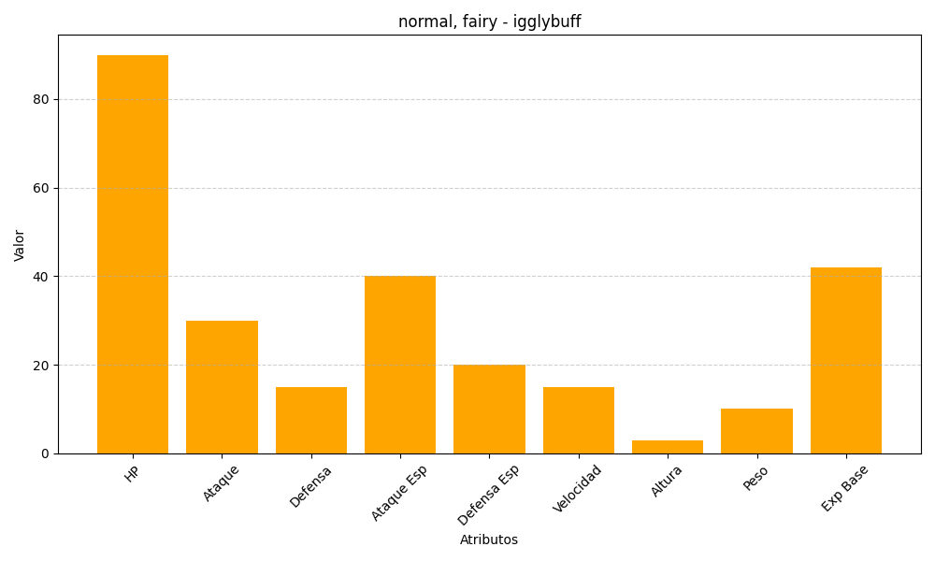
ID | Nombre | Tipo | HP | Ataque | Defensa | Ataque Especial | Defensa Especial | Velocidad | Altura | Peso | Experiencia Base
174 | igglybuff | normal, fairy | 90 | 30 | 15 | 40 | 20 | 15 | 3 | 10 | 42

